카메라 기능
카메라 기능으로 표 복사+붙여넣기
No | 설명 | 이미지
1 | 빠른실행도구 지정 > 기타 명령 | 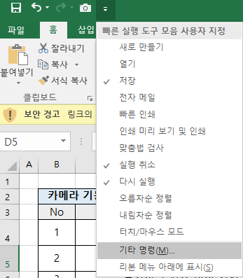
2 | 빠른 실행도구 모음 > 모든명령 > '카메라' 추가 | 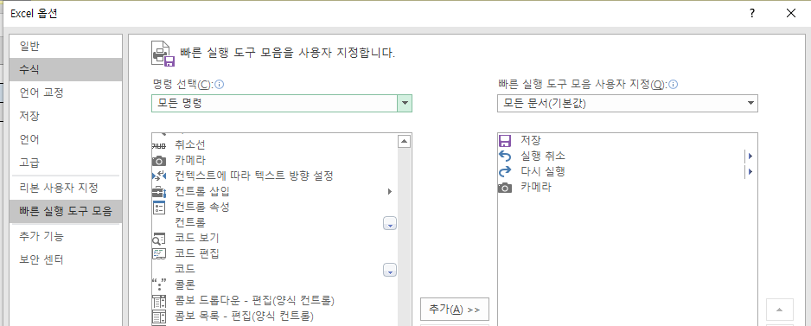
3 | 카메라 버튼 생성
4 | 복사하고 싶은 데이터 영역 드래그 선택
5 | 카메라 클릭
6 | 붙여넣을 위치 클릭
7 | 원본 데이터 변경 시 자동 반영, 붙여넣은 표 클릭 시 원본 위치로 이동

